상품제안서
실버라이프 보건소전용 자석칠교 노인 초급용 치매예방세트 4 | 상품코드: F28573

 |  |  |  |  |  |  | 02-412-0044 | www.easy1.co.kr
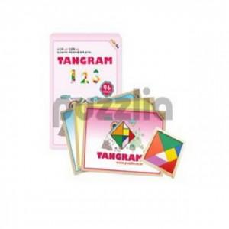

【상세/제작정보】

【인쇄/포장옵션】 | / 포장불가능

【공급단가】 | 수량 | 30~ | 90~ | 300~ | 500~ | 1,000~
*VAT별도 | 단가 | 19,200원 | 18,880원 | 18,400원 | 18,080원 | 17,600원

【상품 URL】 | https://easy1.co.kr:443/src/goods_detail.php?gdno=28573

